Sheet1
提 案 書

バンブーファイバーフードクリップ（マグネット付） |  | 参考上代 | ¥120 | 販売価格
 |  | （税別） |  | （税別）
【JAN】 | 4570168130308
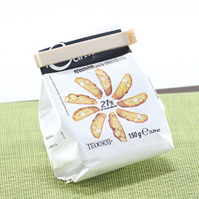 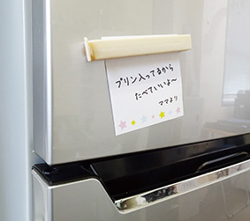 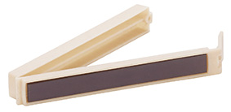 |  |  | 【商品番号】 7390-60 【本体サイズ】 110×15×20ｍｍ・13ｇ 【パッケージサイズ】 135×40×20ｍｍ・16ｇ 【個装形態】 ポリ袋入 【材質】 ポリプロピレン・バンブーファイバー・磁石 【入数】 600 【商品説明】 バンブーファイバーを配合したエコ素材のマグネットフードクリップ 【生産国】 中国

